Лист2
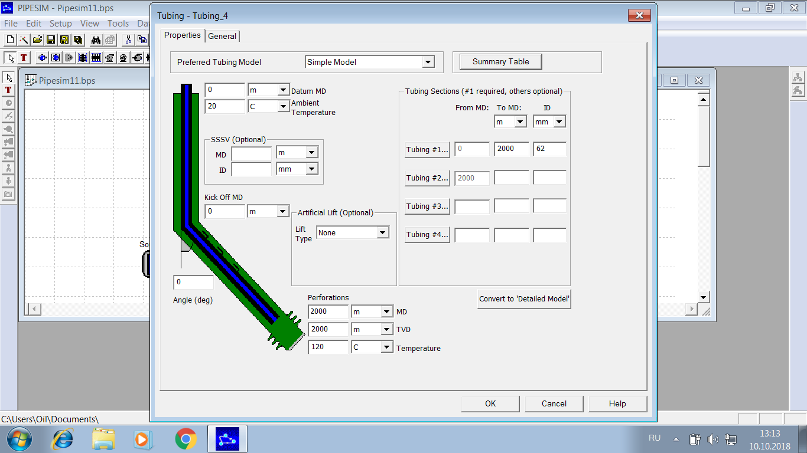

Физико - химические свойства флюида
 | γw | 1 |  | 1000 | кг/м3
 | γo | 0.75 |  | 750 | кг/м3
 | γg | 0.9 |  | 1.098 | кг/м3
 | Rsb | 80 | м3/м3 | 107 | м3/т
 | Rp | 80 | м3/м3 | 107 | м3/т | 200 | 500 | 1000 | 2000
 | Pb cal | 150 | атм |  |  |  |  |  |  |  |  | Rp=80 |  | Rp=100 |  | Rp=150 |  | Rp=200 |  | Rp=300
 | Tres | 120 | С |  |  |  |  |  |  |  |  | 121.8088 | -2 000. | 109.6388 | -2 000. | 83.3456 | -2 000. | 66.0066 | -2 000. | 50.6991
 | Bob cal | 1.2 | м3/м3 |  |  |  |  |  |  |  |  | 111.7795 | -1 828.5214 | 100.5011 | -1 828.5214 | 76.2726 | -1 828.5214 | 60.5874 | -1 828.5214 | 47.5748
 | fw | 0 | % |  |  |  |  |  |  |  |  | 94.1772 | -1 523.7679 | 84.5146 | -1 523.7679 | 64.1939 | -1 523.7679 | 51.4107 | -1 523.7679 | 42.2434
 |  |  |  |  |  |  |  |  |  |  |  | 77.0112 | -1 219.0143 | 69.0847 | -1 219.0143 | 52.8442 | -1 219.0143 | 43.9235 | -1 219.0143 | 37.192
Данные по скважине |  |  |  |  |  |  |  |  |  |  |  | 60.5175 | -914.2607 | 54.522 | -914.2607 | 42.3823 | -914.2607 | 37.0173 | -914.2607 | 32.4332
 | Hmes | 2000 | м |  | 80 | 200 | 500 | 1000 | 2000 |  |  | 45.1142 | -609.5071 | 41.177 | -609.5071 | 33.2624 | -609.5071 | 30.726 | -609.5071 | 27.9774
 | Dtub | 62 | мм |  |  |  |  |  |  |  |  | 31.4199 | -304.7536 | 29.4377 | -304.7536 | 26.0968 | -304.7536 | 25.0695 | -304.7536 | 23.8312
 | Pbuf | 20 | атм |  |  |  |  |  |  |  |  | 20.0329 | 0. | 19.9796 | 0. | 19.9381 | 0. | 20.0481 | 0. | 19.9911

Пласт
 | Tgrad | 5 | град/100 м
 | Pres | 150 | атм |  |  |  |  |  |  |  |  |  |  |  |  |  |  |  |  | 0.023929029109 | 0.0027920715057 | 0.021136957603 | 0 | 0.1916827368 | 17.220777074

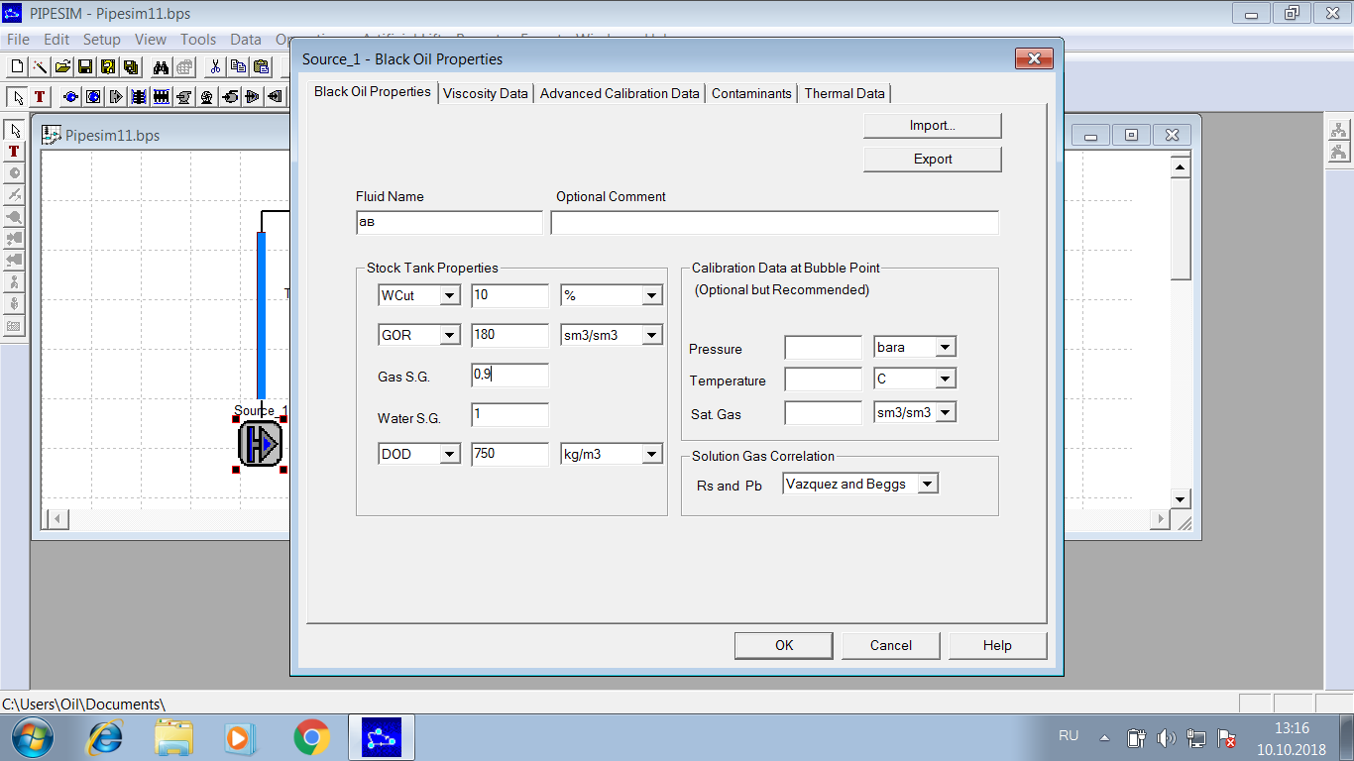
 | N | 20
 |  |  |  |  |  |  |  |  |  |  |  |  |  |  |  |  |  |  |  | 16.390092413
Измеренное значение дебита
 | Ql test | 100 | м3/сут |  |  |  |  |  |  |  |  |  |  |  |  |  |  |  |  | 0.023929029109 | 0.0027920715057 | 0.021136957603 | 0 | 0.1916827368 | 17.220777074

H | T | P сверху вниз новые |  |  |  |  | P сверху вниз старые |  |  |  |  | PipeSim |  |  |  |  |  |  |  |  |  | 0.023929029109 | #VALUE! | 0.023929029109 | 0.023929029109
0 | 20 | 20.00 | 20.00 | 20.00 | 20.00 | 20.00 | 20.00 | 20.00 | 20.00 | 20.00 | 20.00 | 127.5213 | 67.024 | 43.2982 | 45.19 | 62.482 | 2000
100 | 25 | 22.65 | 21.66 | 21.60 | 22.56 | 27.82 | 22.57 | 21.49 | 21.37 | 22.28 | 24.02 | 121.1034 | 63.7348 | 42.015 | 44.03 | 60.6498 | 1900
200 | 30 | 25.82 | 23.36 | 23.19 | 24.94 | 33.97 | 25.62 | 23.03 | 22.68 | 24.40 | 27.59 | 114.7275 | 60.5081 | 40.7433 | 42.87 | 58.7973 | 1800
300 | 35 | 29.33 | 25.12 | 24.77 | 27.20 | 39.30 | 28.96 | 24.62 | 23.95 | 26.42 | 30.85 | 108.4006 | 57.3465 | 39.4831 | 41.70 | 56.9216 | 1700
400 | 40 | 33.08 | 26.92 | 26.34 | 29.38 | 44.14 | 32.53 | 26.25 | 25.24 | 28.36 | 33.91 | 102.1311 | 54.2529 | 38.2346 | 40.52 | 55.0204 | 1600
500 | 45 | 37.05 | 28.79 | 27.92 | 31.48 | 48.64 | 36.31 | 27.94 | 26.54 | 30.23 | 36.81 | 95.9286 | 51.5114 | 36.998 | 39.34 | 53.091 | 1500
600 | 50 | 41.25 | 30.71 | 29.50 | 33.53 | 52.93 | 40.30 | 29.67 | 27.83 | 32.05 | 39.59 | 89.8037 | 48.9283 | 35.7736 | 38.15 | 51.1301 | 1400
700 | 55 | 45.65 | 32.68 | 31.09 | 35.54 | 57.04 | 44.50 | 31.46 | 29.12 | 33.83 | 42.29 | 83.768 | 46.4096 | 34.5616 | 36.96 | 49.1341 | 1300
800 | 60 | 50.26 | 34.72 | 32.68 | 37.51 | 61.03 | 48.89 | 33.30 | 30.40 | 35.58 | 44.91 | 77.8342 | 43.9568 | 33.3622 | 35.7555 | 47.0984 | 1200
900 | 65 | 55.06 | 36.81 | 34.28 | 39.46 | 64.92 | 53.47 | 35.20 | 31.69 | 37.29 | 47.47 | 72.0165 | 41.5714 | 32.1756 | 34.5455 | 45.0175 | 1100
1000 | 70 | 60.04 | 38.96 | 35.88 | 41.38 | 68.74 | 58.23 | 37.15 | 32.97 | 38.99 | 49.98 | 66.2909 | 39.2545 | 31.002 | 33.3265 | 42.8849 | 1000
1100 | 75 | 65.19 | 41.16 | 37.50 | 43.29 | 72.49 | 63.16 | 39.16 | 34.25 | 40.66 | 52.45 | 60.6988 | 37.0072 | 29.8416 | 32.0965 | 40.6904 | 900
1200 | 80 | 70.50 | 43.43 | 39.13 | 45.19 | 76.21 | 68.26 | 41.22 | 35.54 | 42.32 | 54.89 | 55.2704 | 34.8306 | 28.6945 | 30.8501 | 38.4131 | 800
1300 | 85 | 75.95 | 45.75 | 40.77 | 47.08 | 79.88 | 73.50 | 43.33 | 36.83 | 43.96 | 57.30 | 50.0247 | 32.7252 | 27.5608 | 29.5854 | 36.0361 | 700
1400 | 90 | 81.55 | 48.13 | 42.41 | 48.96 | 83.53 | 78.90 | 45.51 | 38.12 | 45.59 | 59.69 | 44.9813 | 30.6917 | 26.4407 | 28.3005 | 33.8239 | 600
1500 | 95 | 87.31 | 50.58 | 44.07 | 50.84 | 87.15 | 84.43 | 47.73 | 39.41 | 47.20 | 61.95 | 40.1599 | 28.7304 | 25.3341 | 26.9932 | 31.8152 | 500
1600 | 100 | 93.20 | 53.07 | 45.75 | 52.71 | 90.75 | 90.10 | 50.02 | 40.71 | 48.81 | 64.30 | 35.5798 | 26.8413 | 24.2411 | 25.6603 | 29.7291 | 400
1700 | 105 | 99.20 | 55.63 | 47.43 | 54.58 | 94.33 | 95.90 | 52.36 | 42.01 | 50.41 | 66.62 | 31.2592 | 25.0243 | 23.1614 | 24.2979 | 27.5444 | 300
1800 | 110 | 105.30 | 58.24 | 49.12 | 56.45 | 97.90 | 101.82 | 54.75 | 43.31 | 52.01 | 68.94 | 27.214 | 23.279 | 22.095 | 22.9007 | 25.2307 | 200
1900 | 115 | 111.49 | 60.91 | 50.83 | 58.31 | 101.47 | 107.86 | 57.20 | 44.62 | 53.59 | 71.24 | 23.4575 | 21.6046 | 21.0415 | 21.4612 | 22.7413 | 100
2000 | 120 | 117.77 | 63.64 | 52.54 | 60.18 | 105.02 | 114.00 | 59.71 | 45.94 | 55.18 | 73.53 | 20 | 20 | 20 | 20 | 20 | 0
 |  | 117.52

Распределение давления ГФ=1000 м3/м3 Q=50 м3/сут

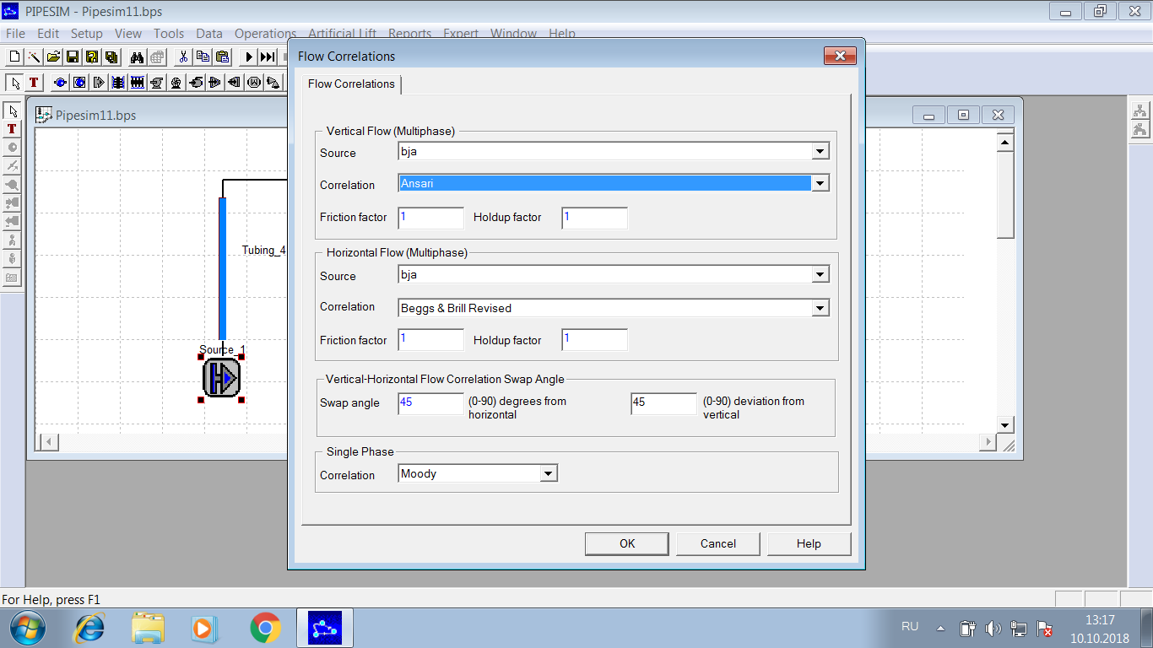

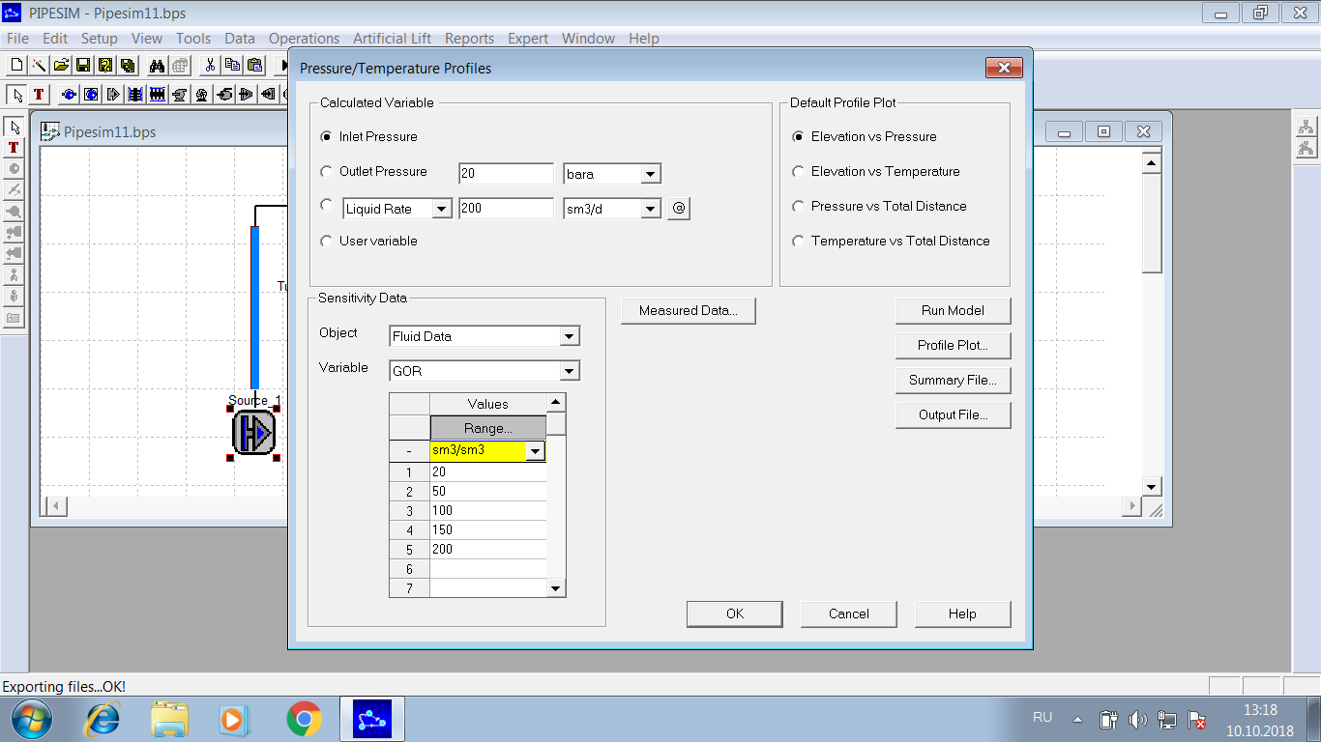

Распределение давления

Лист1
0.0058 | 0 | 20 | 0.0032378748384 | 2000
0.0060 | 100 | 20.323787484 | 0.0031576359259 | 1900
0.0061 | 200 | 20.639551076 | 0.003099254741 | 1800
0.0062 | 300 | 20.949476551 | 0.0030556011554 | 1700
0.0064 | 400 | 21.255036666 | 0.0030222790968 | 1600
0.0065 | 500 | 21.557264576 | 0.0029964402484 | 1500
0.0067 | 600 | 21.856908601 | 0.0029761574438 | 1400
0.0069 | 700 | 22.154524345 | 0.0029600844193 | 1300
0.0070 | 800 | 22.450532787 | 0.0029472539364 | 1200
0.0072 | 900 | 22.745258181 | 0.0029369534907 | 1100
0.0074 | 1000 | 23.03895353 | 0.0046904720217 | 1000
0.0077 | 1100 | 23.508000732 | 0.0055019627912 | 900
0.0080 | 1200 | 24.058197011 | 0.0045186856 | 800
0.0083 | 1300 | 24.510065571 | 0.005936219869 | 700
0.0087 | 1400 | 25.103687558 | 0.004591064869 | 600
0.0091 | 1500 | 25.562794045 | 0.0050440621908 | 500
0.0095 | 1600 | 26.067200264 | 0.0054281207067 | 400
0.0100 | 1700 | 26.610012334 | 0.0055960652292 | 300
0.0105 | 1800 | 27.169618857 | 0.0061106813615 | 200
0.0112 | 1900 | 27.780686994 | 0.0052076495803 | 100
 | 2000 | 28.301451952 |  | 0
fric

0.0057 |  | 20 | 0.0052938368649
0.0056 |  | 20.529383686 | 0.0053195556822
0.0055 |  | 21.061339255 | 0.0053448614526
0.0055 |  | 21.5958254 | 0.0053697560791
0.0054 |  | 22.132801008 | 0.0053942390713
0.0053 |  | 22.672224915 | 0.0054183162439
0.0052 |  | 23.214056539 | 0.0054419885456
0.0051 |  | 23.758255394 | 0.00546526073
0.0050 |  | 24.304781467 | 0.0054881372644
0.0049 |  | 24.853595193 | 0.0055106223187
0.0047 |  | 25.404657425 | 0.0055327228632
0.0046 |  | 25.957929712 | 0.0055544415162
0.0045 |  | 26.513373863 | 0.0055757878531
0.0043 |  | 27.070952649 | 0.0055967637319
0.0042 |  | 27.630629022 | 0.0056173821727
0.0040 |  | 28.192367239 | 0.0056376422949
0.0039 |  | 28.756131468 | 0.0056575529496
0.0037 |  | 29.321886763 | 0.0056771208706
0.0035 |  | 29.88959885 | 0.0056963516662
0.0033 |  | 30.459234017 | 0.0057152522525
 |  | 31.030759242
elevation

